画面仕様
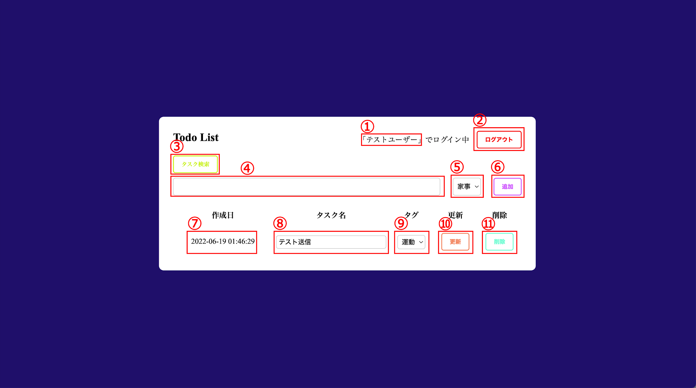
 | ※ 認証関連は、既存で用意されているもの（breeze）を利用しているので省略
例
 |  | トップページ
 |  | No | 項目名 | 項目種類 | 説明
 |  | ① | ログイン情報 | Text | ログインしているユーザー名を表示
 |  | ② | ログアウトボタン | Button | ログアウトを実行する
 |  | ③ | タスク検索ボタン | Button | タスク検索ページに移動する
 |  | ④ | Todo名 | TextBox | Todoを新規作成するためのTodo名を入力する
 |  | ⑤ | タグ選択 | SelectList | Todoを新規作成するためのを入力するタグ名を選択する
 |  | ⑥ | 作成ボタン | Button | Todoの新規作成を実行する
 |  | ⑦ | 作成日 | Text | Todoの日付を表示
 |  | ⑧ | Todo名 | TextBox | Todoを更新するためのTodo名を表示
 |  | ⑨ | タグ | SelectList | Todoのタグをデフォル表示させ、 更新するためのタグを選択できる
 |  | ⑩ | 更新 | Button | Todoの更新を実行する
 |  | ⑪ | 削除 | Button | Todoの削除を実行する

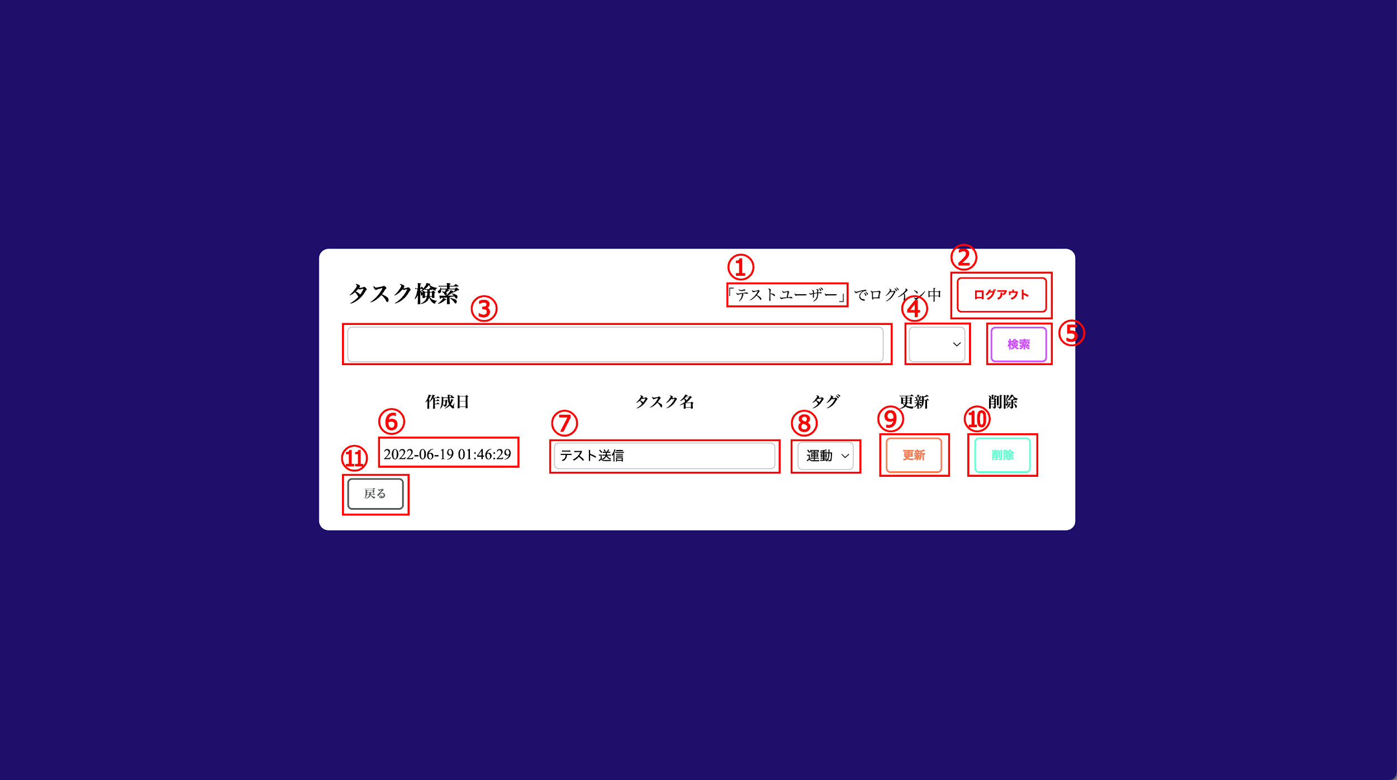
 |  | 検索ページ
 |  | No | 項目名 | 項目種類 | 説明
 |  | ① | ログイン情報 | Text | ログインしているユーザー名を表示
 |  | ② | ログアウトボタン | Button | ログアウトを実行する
 |  | ③ | Todo名 | TextBox | 検索したいTodo名を入力する
 |  | ④ | タグ選択 | SelectList | 検索したいタグ名を選択する
 |  | ⑤ | 検索ボタン | Button | Todoの検索を実行する
 |  | ⑥ | 作成日 | Text | Todoの日付を表示
 |  | ⑦ | Todo名 | TextBox | Todoを更新するためのTodo名を表示
 |  | ⑧ | タグ | SelectList | Todoのタグをデフォル表示させ、 更新するためのタグを選択できる
 |  | ⑨ | 更新 | Button | Todoの更新を実行する
 |  | ⑩ | 削除 | Button | Todoの削除を実行する
 |  | ⑪ | 戻るボタン | Button | トップページに戻る

